Foglio1
Offerta Sanitari CIELO
Immagine | Descrizione | Collezione | Q.tà | Prezzo Unitario | Totale
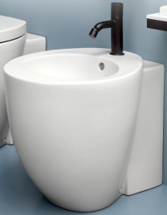 | Bidet a terra | LE GIARE | 60 | € 405.00 | € 24,300.00
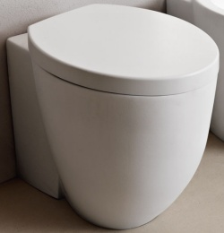 | WC a terra con coprivaso | LE GIARE | 60 | € 555.00 | € 33,300.00
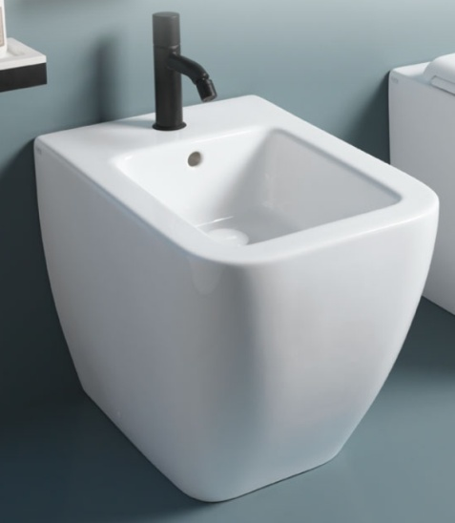 | Bidet a terra | SHUI COMFORT | 72 | € 390.00 | € 28,080.00
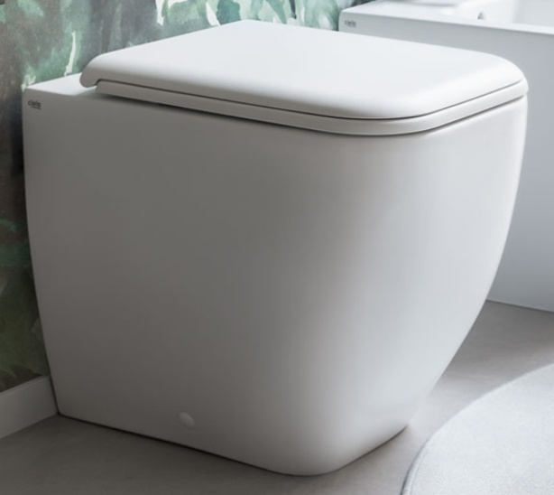 | WC a terra con coprivaso | SHUI COMFORT | 72 | € 540.00 | € 38,880.00
 | Lavabo sospeso o da appoggio 54 cm. | SHUI | 30 | € 240.00 | € 7,200.00
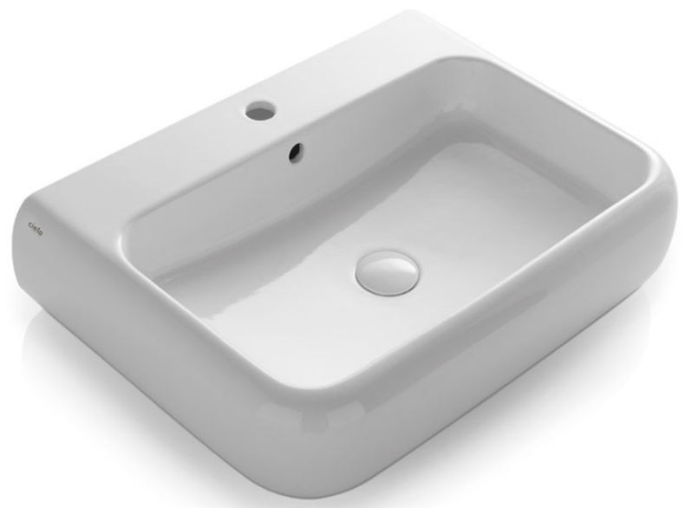 | Lavabo sospeso o da appoggio 66 cm. | SHUI | 10 | € 318.00 | € 3,180.00
 | Lavabo sospeso o da appoggio 80 cm. | SHUI | 100 | € 380.00 | € 38,000.00
TOTALI |  |  | 404 |  | € 172,940.00

